Worksheet
歯科衛生士 | 2016 | 人体の構造と機能 |  | 2016_dh_16_pm001
 |  | 心臓の構造を図に示す。 肺からの血液が流入するのはどれか。
 |  | 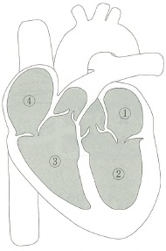
 |  | 1 | ① | 正解
 |  | 2 | ②
 |  | 3 | ③
 |  | 4 | ④
歯科衛生士 | 2016 | 人体の構造と機能 |  | 2016_dh_16_pm002
 |  | 食道と胃の境界部はどれか。
 |  | 1 | 肝 門
 |  | 2 | 噴 門 | 正解
 |  | 3 | 幽 門
 |  | 4 | 肛 門
歯科衛生士 | 2016 | 歯・口腔の構造と機能 |  | 2016_dh_16_pm003
 |  | 頭蓋骨側面の写真を別に示す。 矢印の部位から起始するのはどれか。
 |  | 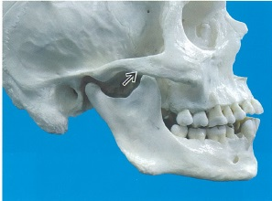
 |  | 1 | 咬 筋 | 正解
 |  | 2 | 側頭筋
 |  | 3 | 内側翼突筋
 |  | 4 | 外側翼突筋
歯科衛生士 | 2016 | 歯・口腔の構造と機能 |  | 2016_dh_16_pm004
 |  | 歯と歯周組織の両者に属するのはどれか。
 |  | 1 | 歯 髄
 |  | 2 | 象牙質
 |  | 3 | 歯根膜
 |  | 4 | セメント質 | 正解
歯科衛生士 | 2016 | 人体の構造と機能 |  | 2016_dh_16_pm005
 |  | O型血液で正しいのはどれか。 ただし、選択肢は【抗A抗体】 -- 【抗B抗体】とする。
 |  | 1 | あり -- あり | 正解
 |  | 2 | なし -- あり
 |  | 3 | あり -- なし
 |  | 4 | なし -- なし
歯科衛生士 | 2016 | 人体の構造と機能 |  | 2016_dh_16_pm006
 |  | 内耳を図に示す。 内部に聴覚の受容器があるのはどれか。
 |  | 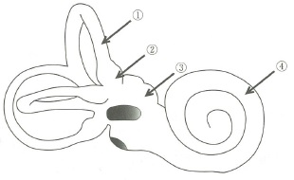
 |  | 1 | ①
 |  | 2 | ②
 |  | 3 | ③
 |  | 4 | ④ | 正解
歯科衛生士 | 2016 | 人体の構造と機能 |  | 2016_dh_16_pm007
 |  | 破骨細胞の活性を抑制するのはどれか。
 |  | 1 | カルシトニン | 正解
 |  | 2 | バソプレッシン
 |  | 3 | 活性型ビタミンD
 |  | 4 | 副甲状腺ホルモン
歯科衛生士 | 2016 | 疾病の成り立ち及び回復過程の促進 |  | 2016_dh_16_pm008
 |  | （ ）に入るのはどれか。 下肢静脈内の血栓が血流により運ばれると、（ ）に塞栓症を起こしやすい。
 |  | 1 | 脳
 |  | 2 | 肝
 |  | 3 | 肺 | 正解
 |  | 4 | 腎
歯科衛生士 | 2016 | 疾病の成り立ち及び回復過程の促進 |  | 2016_dh_16_pm009
 |  | 摩耗症の小臼歯の断面図を示す。 矢印で示す灰色部の硬組織はどれか。
 |  | 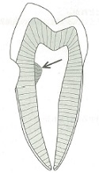
 |  | 1 | 象牙質橋
 |  | 2 | 原生象牙質
 |  | 3 | 第二象牙質
 |  | 4 | 第三象牙質 | 正解
歯科衛生士 | 2016 | 疾病の成り立ち及び回復過程の促進 |  | 2016_dh_16_pm010
 |  | 軟組織に発生する嚢胞はどれか。
 |  | 1 | 歯根嚢胞
 |  | 2 | 萌出嚢胞 | 正解
 |  | 3 | 含歯性嚢胞
 |  | 4 | 鼻口蓋管嚢胞
歯科衛生士 | 2016 | 疾病の成り立ち及び回復過程の促進 |  | 2016_dh_16_pm011
 |  | アナフィラキシー型アレルギーの発現に関与するのはどれか。
 |  | 1 | IgA
 |  | 2 | IgE | 正解
 |  | 3 | IgG
 |  | 4 | IgM
歯科衛生士 | 2016 | 疾病の成り立ち及び回復過程の促進 |  | 2016_dh_16_pm012
 |  | 口腔内細菌のグラム染色像を別に示す。 考えられるのはどれか。
 |  | 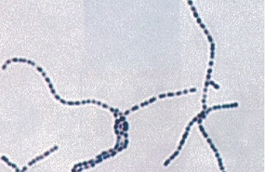
 |  | 1 | Treponema denticola
 |  | 2 | Streptococcus mutans | 正解
 |  | 3 | Actinomyces naeslundii
 |  | 4 | Porphyromonas gingivalis
歯科衛生士 | 2016 | 疾病の成り立ち及び回復過程の促進 |  | 2016_dh_16_pm013
 |  | 薬物Aと薬物Bの用量有効率曲線と用量致死率曲線およびそれぞれの50%有効量と50%致死量を図に示す。用量を対数で表示する。 薬物Aと薬物Bの安全性を表す安全域Aと安全域Bの関係で正しいのはどれか。
 |  | 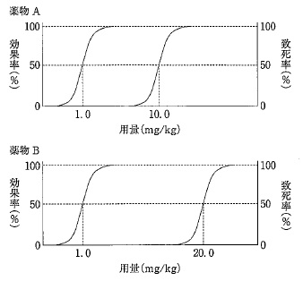
 |  | 1 | 安全域Aは安全域Bの1/4である。
 |  | 2 | 安全域Aは安全域Bの1/2である。 | 正解
 |  | 3 | 安全域Aは安全域Bの2倍である。
 |  | 4 | 安全域Aは安全域Bの4倍である。
歯科衛生士 | 2016 | 疾病の成り立ち及び回復過程の促進 |  | 2016_dh_16_pm014
 |  | 歯痛にジクロフェナクナトリウムを投与した。該当する薬物療法はどれか。
 |  | 1 | 原因療法
 |  | 2 | 対症療法 | 正解
 |  | 3 | 補充療法
 |  | 4 | 予防療法
歯科衛生士 | 2016 | 疾病の成り立ち及び回復過程の促進 |  | 2016_dh_16_pm015
 |  | アナフィラキシーショックによる呼吸困難やチアノーゼに対して投与すべき薬物はどれか。
 |  | 1 | アスピリン
 |  | 2 | アドレナリン | 正解
 |  | 3 | ニフェジピン
 |  | 4 | アセチルコリン
歯科衛生士 | 2016 | 疾病の成り立ち及び回復過程の促進 |  | 2016_dh_16_pm016
 |  | 口腔細菌と病原性の組合せで正しいのはどれか。2つ選べ。
 |  | 1 | Lactobaeillus casei -- 酸産生 | 正解
 |  | 2 | Streptococcus sobrinus -- 毒素産生
 |  | 3 | Fusobacterium nucleatum -- グルカン合成
 |  | 4 | Porphyromonas gingivalis -- タンパク分解酵素産生 | 正解
歯科衛生士 | 2016 | 歯・口腔の健康と予防に関わる人間と社会の仕組み |  | 2016_dh_16_pm017
 |  | 家庭用品品質表示法に規定されている歯ブラシの表示内容はどれか。2つ選べ。
 |  | 1 | 植毛数
 |  | 2 | 柄の長さ
 |  | 3 | 柄の材質 | 正解
 |  | 4 | 毛の硬さ | 正解
歯科衛生士 | 2016 | 歯・口腔の健康と予防に関わる人間と社会の仕組み |  | 2016_dh_16_pm018
 |  | 歯磨剤の薬効成分で、う蝕予防と歯周病予防の両方の効能が期待できるのはどれか。
 |  | 1 | 乳酸アルミニウム
 |  | 2 | ピロリン酸ナトリウム
 |  | 3 | ベンゼトニウム塩化物 | 正解
 |  | 4 | グリチルリチン酸ニカリウム
歯科衛生士 | 2016 | 歯・口腔の健康と予防に関わる人間と社会の仕組み |  | 2016_dh_16_pm019
 |  | う蝕リスクを高めるのはどれか。
 |  | 1 | リパーゼ
 |  | 2 | デキストラナーゼ
 |  | 3 | ペルオキシダーゼ
 |  | 4 | グルコシルトランスフェラーゼ | 正解
歯科衛生士 | 2016 | 歯・口腔の健康と予防に関わる人間と社会の仕組み |  | 2016_dh_16_pm020
 |  | フッ化物応用法と使用薬剤の組合せで正しいのはどれか。
 |  | 1 | 洗口剤 -- APF
 |  | 2 | 歯磨剤 -- NaF | 正解
 |  | 3 | 歯面塗布 -- MFP
 |  | 4 | 水道水フッ化物濃度調整 -- SnF<sub>2</sub>
歯科衛生士 | 2016 | 歯・口腔の健康と予防に関わる人間と社会の仕組み |  | 2016_dh_16_pm021
 |  | OHIのDebris Score＜DS＞とCalculus Score＜CS＞を表に示す。 OHIはどれか。
 |  | 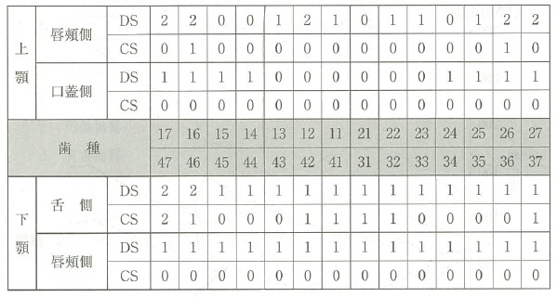
 |  | 1 | 2
 |  | 2 | 2.5
 |  | 3 | 3
 |  | 4 | 3.5 | 正解
歯科衛生士 | 2016 | 歯科予防処置論 |  | 2016_dh_16_pm022
 |  | GI＜Löe&Silness,1963＞とPDI＜Ramfjord,1959＞に共通する診査対象歯はどれか。2つ選べ。
 |  | 1 | 右上1番
 |  | 2 | 左上2番
 |  | 3 | 右下4番 | 正解
 |  | 4 | 左下6番 | 正解
歯科衛生士 | 2016 | 歯・口腔の健康と予防に関わる人間と社会の仕組み |  | 2016_dh_16_pm023
 |  | 人口動態統計における主要死因別にみた死亡率の推移を図に示す。 矢印で示すのはどれか。
 |  | 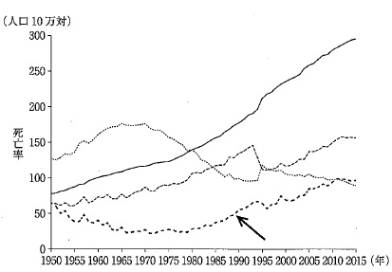
 |  | 1 | 肺 炎 | 正解
 |  | 2 | 心疾患
 |  | 3 | 悪性新生物
 |  | 4 | 脳血管疾患
歯科衛生士 | 2016 | 歯・口腔の健康と予防に関わる人間と社会の仕組み |  | 2016_dh_16_pm024
 |  | （ ）に入るのはどれか。 感染性廃棄物とは、医療機関等から生じ、人が感染し、もしくは感染するおそれのある（ ）が含まれる可能性のある廃棄物をいう。
 |  | 1 | 病原体 | 正解
 |  | 2 | 危険物質
 |  | 3 | 汚染物質
 |  | 4 | 有害物質
歯科衛生士 | 2016 | 歯・口腔の健康と予防に関わる人間と社会の仕組み |  | 2016_dh_16_pm025
 |  | 食中毒の原因別月別発生数＜件数＞を図に示す。 ノロウイルスによるのはどれか。
 |  | 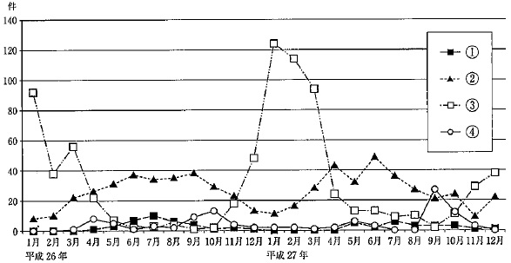
 |  | 1 | ①
 |  | 2 | ②
 |  | 3 | ③ | 正解
 |  | 4 | ④
歯科衛生士 | 2016 | 歯・口腔の健康と予防に関わる人間と社会の仕組み |  | 2016_dh_16_pm026
 |  | 学校保健における対人管理はどれか。2つ選べ。
 |  | 1 | PTA活動
 |  | 2 | 学級活動
 |  | 3 | 健康診断 | 正解
 |  | 4 | 感染症予防 | 正解
歯科衛生士 | 2016 | 歯・口腔の健康と予防に関わる人間と社会の仕組み |  | 2016_dh_16_pm027
 |  | 職業性疾病のうち作業管理要因によるのはどれか。
 |  | 1 | B型肝炎
 |  | 2 | 水銀中毒
 |  | 3 | 頸肩腕障害 | 正解
 |  | 4 | 電離放射線障害
歯科衛生士 | 2016 | 歯・口腔の健康と予防に関わる人間と社会の仕組み |  | 2016_dh_16_pm028
 |  | （ ）に入るのはどれか。 日本国憲法第25条では「国はすべての生活部面について、社会福祉、社会保障及び（ ）の向上及び増進に努めなければならない」と定めている。
 |  | 1 | 教育水準
 |  | 2 | 国民所得
 |  | 3 | 公衆衛生 | 正解
 |  | 4 | 勤労意欲
歯科衛生士 | 2016 | 歯・口腔の健康と予防に関わる人間と社会の仕組み |  | 2016_dh_16_pm029
 |  | 平成25年度の部門別社会保障給付費を構成割合の高い順に示す。 正しいのはどれか。
 |  | 1 | 年金＞福祉＞医療
 |  | 2 | 医療＞年金＞福祉
 |  | 3 | 年金＞医療＞福祉 | 正解
 |  | 4 | 医療＞福祉＞年金
歯科衛生士 | 2016 | 歯・口腔の健康と予防に関わる人間と社会の仕組み |  | 2016_dh_16_pm030
 |  | 高齢者が住み慣れた地域で自立した生活が営めるよう、医療、介護、予防、住まい及び生活支援サービスを切れ目なく提供することを目的とした仕組みはどれか。
 |  | 1 | 地域支援事業
 |  | 2 | 地域密着型サービス
 |  | 3 | 地域医療連携システム
 |  | 4 | 地域包括ケアシステム | 正解
歯科衛生士 | 2016 | 人体の構造と機能 |  | 2016_dh_16_pm031
 |  | 血清カルシウム濃度の恒常性維持において、活性型ビタミンDが作用するのはどれか。2つ選べ。
 |  | 1 | 骨 | 正解
 |  | 2 | 小 腸 | 正解
 |  | 3 | 肝 臓
 |  | 4 | 皮 膚
歯科衛生士 | 2016 | 歯科保健指導論 |  | 2016_dh_16_pm032
 |  | 食事バランスガイドで示されていないのはどれか。
 |  | 1 | 食 塩 | 正解
 |  | 2 | 水 分
 |  | 3 | 運 動
 |  | 4 | 嗜好飲料
歯科衛生士 | 2016 | 歯科衛生士概論 |  | 2016_dh_16_pm033
 |  | 医療現場におけるインシデント報告書の目的はどれか。2つ選べ。
 |  | 1 | 勤務評定
 |  | 2 | 保健所への報告
 |  | 3 | メタ認知能力の育成 | 正解
 |  | 4 | 事故発生リスクの分析 | 正解
歯科衛生士 | 2016 | 臨床歯科医学 |  | 2016_dh_16_pm034
 |  | 運動負荷心電図検査で自転車をこぐことで負荷を与えるのはどれか。
 |  | 1 | エルゴメータ | 正解
 |  | 2 | トレッドミル
 |  | 3 | スパイログラム
 |  | 4 | パルスオキシメータ
歯科衛生士 | 2016 | 臨床歯科医学 |  | 2016_dh_16_pm035
 |  | 細菌感染が疑われる患者のスクリーニング検査で指標となるのはどれか。2つ選べ。
 |  | 1 | CRP値 | 正解
 |  | 2 | 赤血球数
 |  | 3 | 白血球数 | 正解
 |  | 4 | 血小板数
歯科衛生士 | 2016 | 歯科診療補助論 |  | 2016_dh_16_pm036
 |  | 根管洗浄用プラスチックシリンジの感染予防対策で有効なのはどれか。
 |  | 1 | 薬液消毒
 |  | 2 | 乾熱滅菌
 |  | 3 | 紫外線消毒
 |  | 4 | 低温プラズマ滅菌 | 正解
歯科衛生士 | 2016 | 歯・口腔の健康と予防に関わる人間と社会の仕組み |  | 2016_dh_16_pm037
 |  | 35歳の女性。歯の変色を主訴として来院した。歯の萌出直後から気付いていたが放置していたという。初診時の口腔内写真を別に示す。 考えられるのはどれか。
 |  | 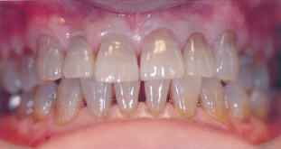
 |  | 1 | 色素沈着
 |  | 2 | 歯髄壊死
 |  | 3 | 抗菌薬の副作用 | 正解
 |  | 4 | フッ化物の過剰摂取
歯科衛生士 | 2016 | 歯科診療補助論 |  | 2016_dh_16_pm038
 |  | 形成窩洞内に充填した光重合型コンポジットレジンと光照射器の位置関係の図を別に示す。 重合率が最も高いのはどれか。
 |  | 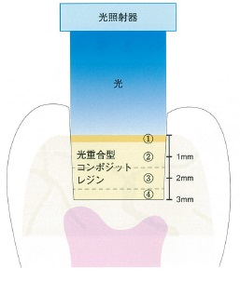
 |  | 1 | ①
 |  | 2 | ② | 正解
 |  | 3 | ③
 |  | 4 | ④
歯科衛生士 | 2016 | 歯科診療補助論 |  | 2016_dh_16_pm039
 |  | 咬合面のう蝕検査に用いるのはどれか。
 |  | 1 | CO<sub>2</sub>レーザー
 |  | 2 | 半導体レーザー | 正解
 |  | 3 | Er：YAGレーザー
 |  | 4 | Nd：YAGレーザー
歯科衛生士 | 2016 | 歯科診療補助論 |  | 2016_dh_16_pm040
 |  | 34歳の男性。上顎左側第一小臼歯の痛みを主訴として来院した。窩洞形成を行い間接修復することになった。窩洞形成後の口腔内写真を別に示す。 印象採得に用いるのはどれか。
 |  | 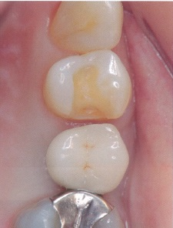
 |  | 1 | アルジネート印象材
 |  | 2 | シリコーンラバー印象材 | 正解
 |  | 3 | 酸化亜鉛ユージノール印象材
 |  | 4 | モデリングコンパウンド印象材
歯科衛生士 | 2016 | 臨床歯科医学 |  | 2016_dh_16_pm041
 |  | 46歳の男性。下顎右側第二小臼歯の歯冠が折れたことを主訴として来院した。慢性根尖性歯周炎と診断され、感染根管治療を行うことになった。初診時の口腔内写真（A）と感染根管治療開始直前の口腔内写真（B）を別に示す。 感染根管治療開始前に患歯に施された処置はどれか。
 |  | 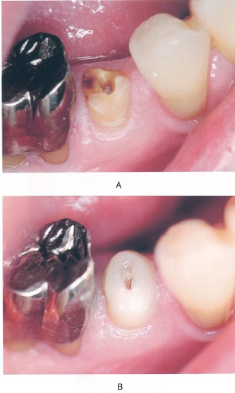
 |  | 1 | 隔壁の形成 | 正解
 |  | 2 | 歯肉の圧排
 |  | 3 | 咬合の確保
 |  | 4 | 暫間被覆冠の装着
歯科衛生士 | 2016 | 歯科診療補助論 |  | 2016_dh_16_pm042
 |  | 歯肉療法と用いる薬剤の組合せで正しいのはどれか。2つ選べ。
 |  | 1 | 直接覆髄法 -- 水酸化カルシウム | 正解
 |  | 2 | 生活歯髄切断法 -- フェノールカンフル
 |  | 3 | 歯髄鎮静消炎療法 -- ユージノール | 正解
 |  | 4 | 暫間的間接覆髄法 -- パラホルムアルデヒド
歯科衛生士 | 2016 | 臨床歯科医学 |  | 2016_dh_16_pm043
 |  | 歯槽骨吸収がみられるのはどれか。
 |  | 1 | 侵襲性歯周炎 | 正解
 |  | 2 | 妊娠性歯肉炎
 |  | 3 | 遺伝性歯肉線維腫症
 |  | 4 | 壊死性潰瘍性歯肉炎
歯科衛生士 | 2016 | 臨床歯科医学 |  | 2016_dh_16_pm044
 |  | 44歳の女性。歯周治療を希望して来院した。1年8か月かけて歯周基本治療と歯肉剥離掻爬術を行った。歯周外科治療後の再評価検査結果を表に示す。プロービング時に出血は認められなかった。 その後の対応で考えられるのはどれか。
 |  | 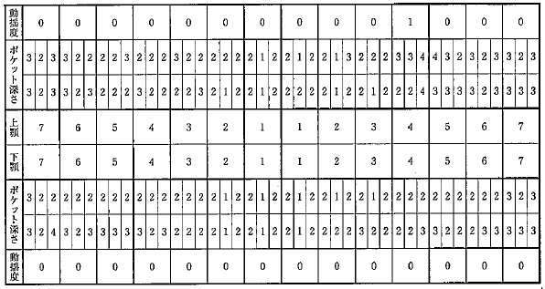
 |  | 1 | SPT | 正解
 |  | 2 | 再治療
 |  | 3 | 経過観察
 |  | 4 | メインテナンス
歯科衛生士 | 2016 | 臨床歯科医学 |  | 2016_dh_16_pm045
 |  | 35歳の女性。歯冠修復処置を希望して来院した。臼歯部は正常な対合関係で、顎運動検査の結果、グループファンクションの咬合様式と診断された。 下顎側方運動により作業側で咬合接触するのはどれか。
 |  | 1 | 下顎犬歯の尖頭 | 正解
 |  | 2 | 上顎中切歯の切縁
 |  | 3 | 上顎小臼歯頬側咬頭の外斜面
 |  | 4 | 下顎小臼歯舌側咬頭の外斜面
歯科衛生士 | 2016 | 臨床歯科医学 |  | 2016_dh_16_pm046
 |  | フェイスボウトランスファーで再現されるのはどれか。
 |  | 1 | 下顎の最前方位
 |  | 2 | 顎運動時の切歯路角
 |  | 3 | 顎関節と上顎咬合平面の位置関係 | 正解
 |  | 4 | 下顎安静位における前歯部の離開
歯科衛生士 | 2016 | 臨床歯科医学 |  | 2016_dh_16_pm047
 |  | 下顎部分床義歯の連結装置で歯軸方向の幅が最も広いのはどれか。
 |  | 1 | 屈曲リンガルバー
 |  | 2 | 鋳造リンガルバー
 |  | 3 | リンガルエプロン | 正解
 |  | 4 | リンガルプレート
歯科衛生士 | 2016 | 臨床歯科医学 |  | 2016_dh_16_pm048
 |  | 61歳の男性。左側顔面の痛みを主訴として来院した。5日前から左側顔面に強度の神経痛様疼痛を自覚し、2日前から左側の顔面皮膚と口腔粘膜に限局した水疱が出現したという。4歳時に水痘に罹患した既往がある。顔貌写真を別に示す。 考えられるのはどれか。
 |  | 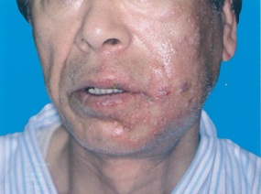
 |  | 1 | 麻 疹
 |  | 2 | 天疱瘡
 |  | 3 | 帯状疱疹 | 正解
 |  | 4 | 手足口病
歯科衛生士 | 2016 | 臨床歯科医学 |  | 2016_dh_16_pm049
 |  | 46歳の女性。右舌縁部の異常を訴えて来院した。2週前に鏡で見たところ、舌縁部の変色に気付いたという。直径約15mmの弾性軟の腫瘤を認め、ガラス圧診法により病変部の退色が認められた。口腔内写真を別に示す。 考えられるのはどれか。
 |  | 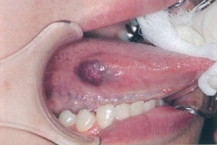
 |  | 1 | 血管腫 | 正解
 |  | 2 | 線維腫
 |  | 3 | 乳頭腫
 |  | 4 | リンパ管腫
歯科衛生士 | 2016 | 歯科診療補助論 |  | 2016_dh_16_pm050
 |  | 28歳の男性。術後処置のため来院した。7日前に下顎左側水平埋伏智歯の抜歯術を受け、術後経過に異常はなかったという。創部の状態は良好で、抜糸をすることになった。器具の写真を別に示す。 準備するのはどれか。
 |  | 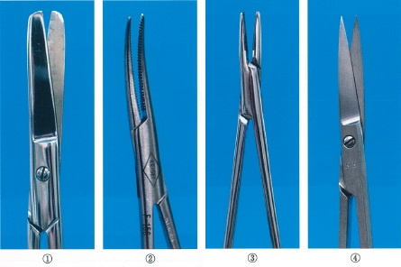
 |  | 1 | ①
 |  | 2 | ②
 |  | 3 | ③
 |  | 4 | ④ | 正解
歯科衛生士 | 2016 | 臨床歯科医学 |  | 2016_dh_16_pm051（不備問題採点除外）
 |  | 38歳の女性。下顎左側埋伏智歯の抜歯術を行うことになった。歯科治療恐怖症のため、吸入鎮静法を開始した。 至適鎮静状態を確認できるのはどれか。
 |  | 1 | ベリルのサイン | 正解
 |  | 2 | マルゲーヌ圧痛 | 正解
 |  | 3 | ニコルスキー現象 | 正解
 |  | 4 | キューンの貧血帯 | 正解
歯科衛生士 | 2016 | 臨床歯科医学 |  | 2016_dh_16_pm052
 |  | 11歳の男児。歯並びの異常を訴えて来院した。歯ブラシが届きにくいという。初診時の口腔内写真を別に示す。 矢印が示す歯の位置異常はどれか。
 |  | 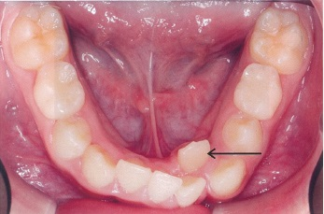
 |  | 1 | 移 転
 |  | 2 | 遠心捻転
 |  | 3 | 唇側傾斜
 |  | 4 | 舌側転位 | 正解
歯科衛生士 | 2016 | 臨床歯科医学 |  | 2016_dh_16_pm053
 |  | 矯正歯科治療中の図を示す。 顎間ゴムの種類はどれか。
 |  | 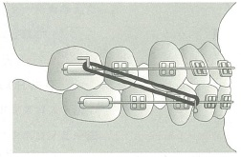
 |  | 1 | Ⅱ級ゴム
 |  | 2 | Ⅲ級ゴム | 正解
 |  | 3 | 垂直ゴム
 |  | 4 | 交叉ゴム
歯科衛生士 | 2016 | 臨床歯科医学 |  | 2016_dh_16_pm054
 |  | 矯正装置を装着した口腔内写真を別に示す。 装置の名称はどれか。
 |  | 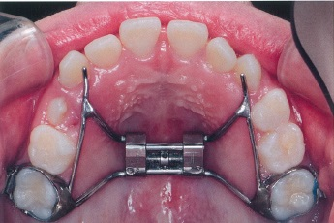
 |  | 1 | 急速拡大装置 | 正解
 |  | 2 | タングクリブ
 |  | 3 | 舌側弧線装置
 |  | 4 | クワドヘリックス
歯科衛生士 | 2016 | 臨床歯科医学 |  | 2016_dh_16_pm055
 |  | Hellmanの歯齢ⅢA期にみられるのはどれか。
 |  | 1 | 顎間空隙
 |  | 2 | 正中離開 | 正解
 |  | 3 | 乳犬歯間幅径の縮小
 |  | 4 | リーウェイスペース閉鎖
歯科衛生士 | 2016 | 臨床歯科医学 |  | 2016_dh_16_pm056
 |  | 11歳の男児。歯の形を気にして来院した。初診時の口腔内写真を別に示す。 矢印で示す形態異常はどれか。
 |  | 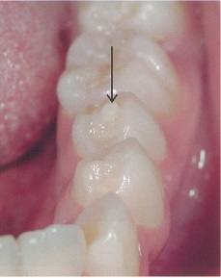
 |  | 1 | 臼傍結節
 |  | 2 | 中心結節 | 正解
 |  | 3 | 基底結節
 |  | 4 | 臼歯結節
歯科衛生士 | 2016 | 臨床歯科医学 |  | 2016_dh_16_pm057
 |  | 4歳の男児。う蝕の治療を希望して来院した。フッ化物歯面塗布を受けた経験はあるが、修復処置は初めてであるという。治療に協力的でスムースに終了できたので、シールを与えた。 この対応はどれか。
 |  | 1 | TSD法
 |  | 2 | TEACCH法
 |  | 3 | レスポンスコスト法
 |  | 4 | トークンエコノミー法 | 正解
歯科衛生士 | 2016 | 臨床歯科医学 |  | 2016_dh_16_pm058
 |  | 4歳の男児。下顎左側第二乳臼歯のう蝕治療を希望して来院した。潰瘍性歯髄炎と診断し、局所麻酔下に生活歯髄切断後、既製乳歯冠修復を行った。 診療後の保護者への説明で適切なのはどれか。2つ選べ。
 |  | 1 | 口唇をよく冷やしてください。
 |  | 2 | すぐに食事をしてもかまいません。
 |  | 3 | しばらくの間ガーゼを咬ませていてください。 | 正解
 |  | 4 | 今日は粘着性のある食品を食べるのは控えてください。 | 正解
歯科衛生士 | 2016 | 歯・口腔の健康と予防に関わる人間と社会の仕組み |  | 2016_dh_16_pm059
 |  | 軽度認知症の高齢者が、少人数の共同生活を営む施設はどれか。
 |  | 1 | ケアハウス
 |  | 2 | グループホーム | 正解
 |  | 3 | 介護老人保健施設
 |  | 4 | 特別養護老人ホーム
歯科衛生士 | 2016 | 臨床歯科医学 |  | 2016_dh_16_pm060
 |  | 認知症の中核症状はどれか。2つ選べ。
 |  | 1 | 徘 徊
 |  | 2 | 記憶障害 | 正解
 |  | 3 | 知的機能低下 | 正解
 |  | 4 | 生活意欲低下
歯科衛生士 | 2016 | 臨床歯科医学 |  | 2016_dh_16_pm061
 |  | 摂食嚥下機能のスクリーニングテスト時の写真を別に示す。 本テストで評価するのはどれか。
 |  | 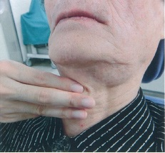
 |  | 1 | 不顕性誤嚥の有無
 |  | 2 | 嚥下時の呼吸リズム
 |  | 3 | 嚥下後の咽頭部残留
 |  | 4 | 嚥下の随意的な惹起能力 | 正解
歯科衛生士 | 2016 | 歯科予防処置論 |  | 2016_dh_16_pm062
 |  | う蝕のリスク評価に用いるのはどれか。2つ選べ。
 |  | 1 | 乳酸桿菌数 | 正解
 |  | 2 | 唾液緩衝能 | 正解
 |  | 3 | 血清抗体価
 |  | 4 | 唾液潜血濃度
歯科衛生士 | 2016 | 歯科予防処置論 |  | 2016_dh_16_pm063
 |  | エックス線写真を別に示す。 歯石が観察できるのはどれか。
 |  | 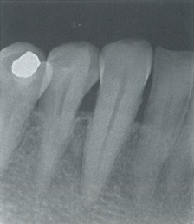
 |  | 1 | 側切歯
 |  | 2 | 犬 歯 | 正解
 |  | 3 | 第一小臼歯
 |  | 4 | 第二小臼歯
歯科衛生士 | 2016 | 歯科予防処置論 |  | 2016_dh_16_pm064
 |  | 口腔内写真を別に示す。 観察できるのはどれか。2つ選べ。
 |  | 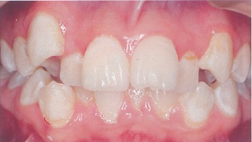
 |  | 1 | 脱 灰 | 正解
 |  | 2 | 瘻 孔
 |  | 3 | 歯肉炎 | 正解
 |  | 4 | メラニン色素沈着
歯科衛生士 | 2016 | 歯科予防処置論 |  | 2016_dh_16_pm065
 |  | う蝕の発病要因と予防処置の組合せで正しいのはどれか。
 |  | 1 | 細菌叢 -- PTC | 正解
 |  | 2 | 歯冠形態 -- フッ化物歯面塗布
 |  | 3 | 歯質結晶性 -- 小窩裂溝填塞
 |  | 4 | 発酵性糖質 -- フッ化物配合歯磨剤
歯科衛生士 | 2016 | 歯科診療補助論 |  | 2016_dh_16_pm066
 |  | 患者のスケーリング中に、手が滑って術者自身の指を切ってしまった。 対処の順序を示す。 ①グローブの撤去→流水下洗浄→傷の消毒 ②グローブの撤去→傷の消毒→流水下洗浄 ③流水下洗浄→グローブの撤去→傷の消毒 ③流水下洗浄→傷の消毒→グローブの撤去 適切なのはどれか。
 |  | 1 | ① | 正解
 |  | 2 | ②
 |  | 3 | ③
 |  | 4 | ④
歯科衛生士 | 2016 | 歯科予防処置論 |  | 2016_dh_16_pm067
 |  | 歯科予防処置はどれか。
 |  | 1 | プロービング
 |  | 2 | 機械的歯面清掃 | 正解
 |  | 3 | ブラッシング指導
 |  | 4 | ルートプレーニング
歯科衛生士 | 2016 | 歯科予防処置論 |  | 2016_dh_16_pm068
 |  | 歯面塗布に用いるフッ化物製剤とpHの組合せで正しいのはどれか。
 |  | 1 | NaF溶液 -- 5.0
 |  | 2 | APF溶液 -- 3.5 | 正解
 |  | 3 | APFゲル -- 2.8
 |  | 4 | SnF<sub>2</sub>溶液 -- 7.0
歯科衛生士 | 2016 | 歯科予防処置論 |  | 2016_dh_16_pm069
 |  | （ ）に入る組合せで正しいのはどれか。 フッ化物洗口法には（①）%NaF溶液で毎日行う方法と（②）%NaF溶液で週1回行う方法があり、洗口用顆粒は（③）に分類される。
 |  | 1 | ①0.01 -- ②0.5 -- ③劇 薬
 |  | 2 | ①0.01 -- ②0.2 -- ③普通薬
 |  | 3 | ①0.05 -- ②0.2 -- ③劇 薬 | 正解
 |  | 4 | ①0.05 -- ②0.5 -- ③普通薬
歯科衛生士 | 2016 | 歯科予防処置論 |  | 2016_dh_16_pm070
 |  | 小窩裂溝填塞に用いられるものはどれか。2つ選べ。
 |  | 1 | Bis-GMA系レジン | 正解
 |  | 2 | カーボネート系レジン
 |  | 3 | カルボキシレートセメント
 |  | 4 | グラスアイオノマーセメント | 正解
歯科衛生士 | 2016 | 歯科予防処置論 |  | 2016_dh_16_pm071
 |  | 60歳の男性。歯根の露出、冷水痛および義歯の不具合を訴えて来院した。 口腔診査終了後に検査を行い、次の結果を得た。 この結果から考えられるのはどれか。
 |  | 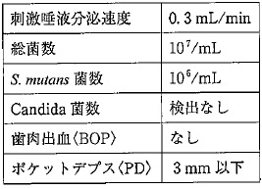
 |  | 1 | 口腔乾燥 | 正解
 |  | 2 | 味覚障害
 |  | 3 | 重度歯周炎
 |  | 4 | 義歯の清掃不良
歯科衛生士 | 2016 | 臨床歯科医学 |  | 2016_dh_16_pm072
 |  | 慢性歯周炎と比較した場合の侵襲性歯周炎の特徴はどれか。2つ選べ。
 |  | 1 | 老年期に発症する。
 |  | 2 | 組織破壊の進行が速い。 | 正解
 |  | 3 | 水平性骨吸収が認められる。
 |  | 4 | 組織破壊量と比較して歯石沈着量が少ない。 | 正解
歯科衛生士 | 2016 | 歯科予防処置論 |  | 2016_dh_16_pm073
 |  | 歯周病と双方向のリスクが考えられるのはどれか。
 |  | 1 | 糖尿病 | 正解
 |  | 2 | 誤嚥性肺炎
 |  | 3 | 虚血性心疾患
 |  | 4 | 低体重児出産
歯科衛生士 | 2016 | 歯科予防処置論 |  | 2016_dh_16_pm074
 |  | メインテナンス移行の基準を満たしているのはどれか。
 |  | 1 | PCR30%
 |  | 2 | BOP率20%
 |  | 3 | 歯周ポケット4mm未満 | 正解
 |  | 4 | 歯の動揺は近遠心方向2mm以内
歯科衛生士 | 2016 | 歯科予防処置論 |  | 2016_dh_16_pm075
 |  | シャープニングの目的はどれか。2つ選べ。
 |  | 1 | 刃部の形態を変える。
 |  | 2 | 患者の不快感を軽減する。 | 正解
 |  | 3 | スケーラーの摩耗を防ぐ。
 |  | 4 | 鋭利なカッティングエッジを作る。 | 正解
歯科衛生士 | 2016 | 歯科予防処置論 |  | 2016_dh_16_pm076
 |  | フッ化物歯面塗布法はどれか。2つ選べ。
 |  | 1 | 噴霧法
 |  | 2 | 綿球法 | 正解
 |  | 3 | トレー法 | 正解
 |  | 4 | イオン電極法
歯科衛生士 | 2016 | 歯科予防処置論 |  | 2016_dh_16_pm077
 |  | ユニバーサルキュレットの操作で誤っているのはどれか。
 |  | 1 | Pullストロークを用いる。
 |  | 2 | 第1シャンクを歯軸と平行にして操作する。 | 正解
 |  | 3 | 刃部内面と歯面のなす角度は45°～90°とする。
 |  | 4 | 挿入時は歯面と刃部内面のなす角度を0°に近づける。
歯科衛生士 | 2016 | 臨床歯科医学 |  | 2016_dh_16_pm078
 |  | 歯周治療の標準的な進め方を図に示す。 ①はどれか。
 |  | 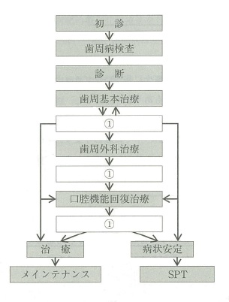
 |  | 1 | 再評価 | 正解
 |  | 2 | 薬物療法
 |  | 3 | 咬合調整
 |  | 4 | 口腔衛生指導
歯科衛生士 | 2016 | 歯科予防処置論 |  | 2016_dh_16_pm079
 |  | 器具の写真を別に示す。 この器具で計測する2度はどれか。
 |  | 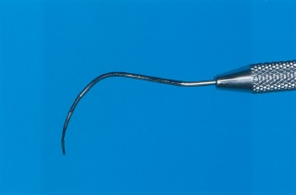
 |  | 1 | 計測時に出血がある。
 |  | 2 | 頬舌的、近遠心的に1～2mm動く。
 |  | 3 | 歯肉辺縁部にプラークを確認できる。
 |  | 4 | 骨吸収が1/3以上で反対側に貫通していない。 | 正解
歯科衛生士 | 2016 | 歯科保健指導論 |  | 2016_dh_16_pm080
 |  | ヘルスプロモーションの概念に基づいたブラッシング指導はどれか。
 |  | 1 | ご自分だけでは取れない汚れもあります。
 |  | 2 | 残った汚れは私（歯科衛生士）が取りますね。
 |  | 3 | お口をしっかり開けてください、すぐに終わります。
 |  | 4 | 鏡を見ながら歯ブラシの当て方を確認して磨くと良いです。 | 正解
歯科衛生士 | 2016 | 歯科保健指導論 |  | 2016_dh_16_pm081
 |  | 68歳の女性。①口の臭いが気になると訴え来院した。②5年前に脳梗塞を発症し、左半身は麻痺があるという。③含嗽を指示すると問題なくできる。④口腔内全体にプラークと食物残渣の付着があり、舌は乾燥して舌苔もみられる。歯肉は発赤・腫脹している。 下線部分で客観的データはどれか。2つ選べ。
 |  | 1 | ①
 |  | 2 | ②
 |  | 3 | ③ | 正解
 |  | 4 | ④ | 正解
歯科衛生士 | 2016 | 歯科保健指導論 |  | 2016_dh_16_pm082
 |  | 口臭の原因を明らかにするために、口臭測定に加えて測定するのはどれか。2つ選べ。
 |  | 1 | 唾液分泌量 | 正解
 |  | 2 | 唾液緩衝能
 |  | 3 | プラーク中のpH
 |  | 4 | プロービングデプス | 正解
歯科衛生士 | 2016 | 臨床歯科医学 |  | 2016_dh_16_pm083
 |  | 67歳の男性。入院中の口腔衛生管理を行うことになった。食道癌の診断で2週前より放射線治療と化学療法を行っており、4日後に手術が行われるという。口腔内の評価では、う蝕や歯周病は無かったが口が渇くと訴えていた。評価時の舌の写真を別に示す。 歯科衛生士が行う口腔衛生管理によって期待される効果はどれか。2つ選べ。
 |  | 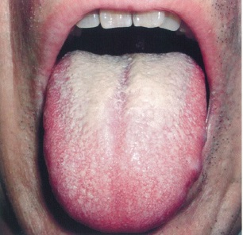
 |  | 1 | 入院期間の短縮 | 正解
 |  | 2 | 原発病巣の縮小
 |  | 3 | 創部感染の予防 | 正解
 |  | 4 | 安静時唾液の増加
歯科衛生士 | 2016 | 歯科保健指導論 |  | 2016_dh_16_pm084
 |  | 65歳の男性。定期健康診査で来院した。口腔内写真を別に示す。ブリッジ部にプラークの付着が認められた。保健指導を行うよう指示を受けた。 丸印で囲んだ部位の清掃に適するのはどれか。2つ選べ。
 |  | 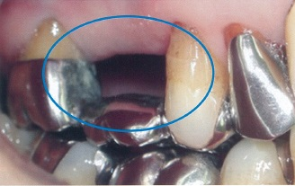
 |  | 1 | 歯間ブラシ | 正解
 |  | 2 | タフトブラシ | 正解
 |  | 3 | ラバーチップ
 |  | 4 | デンタルフロス
歯科衛生士 | 2016 | 歯科保健指導論 |  | 2016_dh_16_pm085
 |  | 45歳の女性。定期健康診査を目的に来院した。歯科保健指導は5回目となる。指導時の会話を以下に示す。 歯科衛生士：自宅での歯磨きはいかがですか。 患 者：教えていただいたように行えていると思います。最初1か月は、歯間ブラシを使うのは面倒でしたが、4か月経ってみると、使わないとすっきりしない気がします。 歯科衛生士：歯間ブラシは毎日使っていますか。 患 者：はい。1日2回、昼食後と夕食後の歯磨きの時に使用しています。 職場の人にも勧めているのですよ。 歯科衛生士：それはすばらしいです。このまま続けていけそうですね。 患 者：はい。気持ちがよいので続けられると思います。 保健行動変容の段階はどれか。
 |  | 1 | 無関心期
 |  | 2 | 関心期
 |  | 3 | 準備期
 |  | 4 | 行動期 | 正解
歯科衛生士 | 2016 | 歯科保健指導論 |  | 2016_dh_16_pm086
 |  | 87歳の男性。5年前から認知症が悪化し、施設に入居して全介助であるという。施設職員からよくむせることを主訴として歯科訪問診療を依頼された。食事はおかゆと刻んだおかずを食べているという。誤嚥性肺炎はこれまで発症していない。食後の義歯の写真を別に示す。 最初に行う対応はどれか。
 |  | 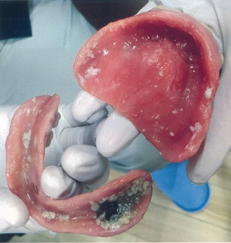
 |  | 1 | 禁食の指示
 |  | 2 | 義歯のリベース
 |  | 3 | 食物残渣の確認 | 正解
 |  | 4 | RSSTによる嚥下評価
歯科衛生士 | 2016 | 歯科保健指導論 |  | 2016_dh_16_pm087
 |  | 歯の喪失により、摂取しにくくなるのはどれか。2つ選べ。
 |  | 1 | 肉 | 正解
 |  | 2 | い も
 |  | 3 | めん類
 |  | 4 | 生野菜 | 正解
歯科衛生士 | 2016 | 歯科保健指導論 |  | 2016_dh_16_pm088
 |  | 非う蝕性甘味料はどれか。2つ選べ。
 |  | 1 | ラクトース
 |  | 2 | フルクトース
 |  | 3 | スクラロース | 正解
 |  | 4 | アスパルテーム | 正解
歯科衛生士 | 2016 | 歯科保健指導論 |  | 2016_dh_16_pm089
 |  | 7歳の女児。小学校での保健指導で担任から相談を受けた。女児は給食で口に食物を詰め込むことが多くなり、何度か窒息しそうになったという。全身疾患は特に無い。口腔内写真を別に示す。 担任に対する適切な助言はどれか。2つ選べ。
 |  | 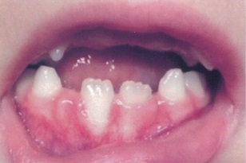
 |  | 1 | ペースト食に変更したほうが良いです。
 |  | 2 | 摂食嚥下の専門外来を受診すると良いです。 | 正解
 |  | 3 | 歯科医院で子供用の入れ歯を作ると良いです。
 |  | 4 | 前歯が生えるまで食物を小さくして食べると良いです。 | 正解
歯科衛生士 | 2016 | 歯科保健指導論 |  | 2016_dh_16_pm090
 |  | 85歳の女性。同居している家族から、「これまでは家族と同じように食べられましたが、最近はむせることが多くなってきました。献立で工夫できることはありますか。」との相談を受けた。 適切な助言はどれか。2つ選べ。
 |  | 1 | 野菜は細かく刻むと良いです。
 |  | 2 | ジュースよりゼリーの方がむせにくいです。 | 正解
 |  | 3 | ひき肉を使った料理はとろみをつけると良いです。 | 正解
 |  | 4 | クリームスープよりコンソメスープの方がむせにくいです。
歯科衛生士 | 2016 | 歯科保健指導論 |  | 2016_dh_16_pm091
 |  | 82歳の女性。義歯が時々はずれると家族より相談を受けた。5年前にパーキンソン病を発症しパーキンソン病治療薬を服用している。歯科医師の診察の結果、オーラルジスキネジアが頻繁にみられたが、義歯の適合は良好であった。 家族への指導で正しいのはどれか。2つ選べ。
 |  | 1 | 服用薬剤はなるべく早めに休薬する。
 |  | 2 | 定期的に義歯の適合を診察してもらう。 | 正解
 |  | 3 | 不随意運動が出たら口を閉じるようにする。
 |  | 4 | 口腔ケアを行う際は軟らかめの歯ブラシを使用する。 | 正解
歯科衛生士 | 2016 | 歯科保健指導論 |  | 2016_dh_16_pm092
 |  | 6か月の乳児。保育園で保護者を対象とした歯科保健指導で口腔清掃方法について質問を受けた。保護者は口腔清掃をまだ何もしていないという。全身疾患や口腔粘膜の異常はない。口腔内写真を別に示す。 適切な助言はどれか。2つ選べ。
 |  | 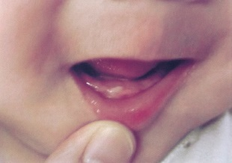
 |  | 1 | 就寝前に歯ブラシで磨いてください。
 |  | 2 | 小さなおもちゃをしゃぶらせましょう。
 |  | 3 | ガーゼで汚れを拭う準備を始めましょう。 | 正解
 |  | 4 | 指で口の中を触れることに慣れさせましょう。 | 正解
歯科衛生士 | 2016 | 歯科診療補助論 |  | 2016_dh_16_pm093
 |  | 74歳の男性。狭心症の既往歴がある。6か月間は発作もなく安定した状態であるが、発作に備え常時薬剤を携帯している。スケーリング中に突然、胸痛を訴えた。 歯科衛生士が行う対応で正しいのはどれか。2つ選べ。
 |  | 1 | 上体を起こす。
 |  | 2 | 血圧測定を行う。 | 正解
 |  | 3 | 亜硝酸製剤貼付薬を出してもらう。
 |  | 4 | ニトログリセリン舌下錠を出してもらう。 | 正解
歯科衛生士 | 2016 | 歯科診療補助論 |  | 2016_dh_16_pm094
 |  | ハインリッヒの法則を示す。（ ）に入る組合せで正しいのはどれか。 1件の重大な事故の背景には（①）件の軽微な事故と、さらに（②）件の傷害には至らなかった事故＜インシデント＞がある。
 |  | 1 | ①19 -- ②200
 |  | 2 | ①29 -- ②300 | 正解
 |  | 3 | ①39 -- ②400
 |  | 4 | ①49 -- ②500
歯科衛生士 | 2016 | 歯科診療補助論 |  | 2016_dh_16_pm095
 |  | セラミックインレーの合着に使用するデュアルキュア型レジンセメントの取扱いで正しいのはどれか。
 |  | 1 | 金属スパチュラで練和する。
 |  | 2 | セメントを窩洞に直接填入する。
 |  | 3 | 光照射を行う。 | 正解
 |  | 4 | 余剰セメントは完全に硬化してから除去する。
歯科衛生士 | 2016 | 臨床歯科医学 |  | 2016_dh_16_pm096
 |  | セラミックインレー修復で、削り出し法＜ミリング法＞を応用してインレー体を製作する方法はどれか。
 |  | 1 | 焼成法
 |  | 2 | CAD/CAM法 | 正解
 |  | 3 | 加圧法＜押し込み法＞
 |  | 4 | 鋳造法＜キャスタブルセラミックス＞
歯科衛生士 | 2016 | 歯科診療補助論 |  | 2016_dh_16_pm097
 |  | 歯科用ワックスの種類と用途の組合せで正しいのはどれか。
 |  | 1 | シートワックス -- 金属床の原型 | 正解
 |  | 2 | インレーワックス -- スプルー
 |  | 3 | パラフィンワックス -- 義歯製作のための印象採得
 |  | 4 | ユーティリティワックス -- 咬合採得
歯科衛生士 | 2016 | 歯科診療補助論 |  | 2016_dh_16_pm098
 |  | 器材の写真を別に示す。 メタルインレー体をMO窩洞に試適する際に準備するのはどれか。
 |  | 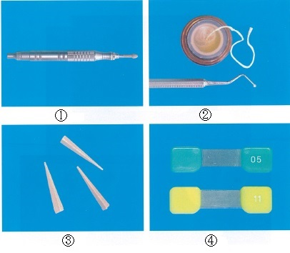
 |  | 1 | ①
 |  | 2 | ②
 |  | 3 | ③
 |  | 4 | ④ | 正解
歯科衛生士 | 2016 | 歯科診療補助論 |  | 2016_dh_16_pm099
 |  | オフィスブリーチ法で正しいのはどれか。
 |  | 1 | カスタムトレーを作製する。
 |  | 2 | 光照射器を用いて漂白剤を活性化させる。 | 正解
 |  | 3 | 漂白剤は10～20%の過酸化尿素が主成分である。
 |  | 4 | 漂白前の歯面研磨はフッ化物配合研磨剤を使用する。
歯科衛生士 | 2016 | 歯科診療補助論 |  | 2016_dh_16_pm100
 |  | 27歳の女性。妊娠8か月である。下顎左側臼歯部の咬合痛を主訴として来院した。プロービングを行うために水平位にしたところ、悪心を訴え、冷汗、血圧低下がみられた。 正しい対応はどれか。
 |  | 1 | 頭部を下肢より低くする。
 |  | 2 | 下肢を腹部より高くする。
 |  | 3 | 仰臥位のまま安静を保つ。
 |  | 4 | 左を下にした側臥位にする。 | 正解
歯科衛生士 | 2016 | 歯科診療補助論 |  | 2016_dh_16_pm101
 |  | 80歳の女性。部分床義歯の印象採得のため個人トレーを作製した。模型の写真（A）と個人トレーの写真（B）を別に示す。 模型に適合するのはどれか。

 |  | 1 | ①
 |  | 2 | ② | 正解
 |  | 3 | ③
 |  | 4 | ④
歯科衛生士 | 2016 | 歯科診療補助論 |  | 2016_dh_16_pm102
 |  | 咬合採得時に必要な器材の写真を別に示す。 下顎安静位を利用して咬合高径の決定を行う際に使用する器具はどれか。
 |  | 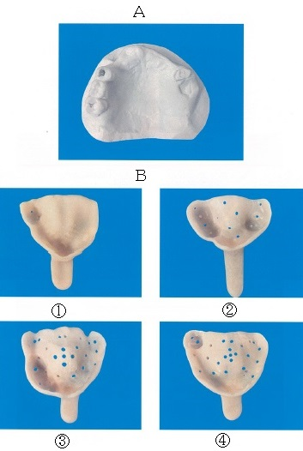 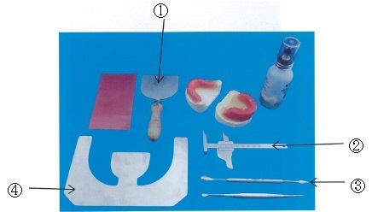
 |  | 1 | ①
 |  | 2 | ② | 正解
 |  | 3 | ③
 |  | 4 | ④
歯科衛生士 | 2016 | 歯科診療補助論 |  | 2016_dh_16_pm103
 |  | 器具の写真を別に示す。 腐骨除去の際に用いるのはどれか。
 |  | 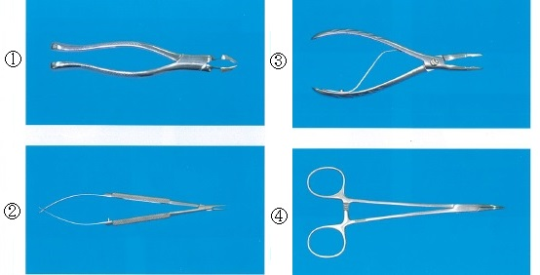
 |  | 1 | ①
 |  | 2 | ②
 |  | 3 | ③ | 正解
 |  | 4 | ④
歯科衛生士 | 2016 | 歯科診療補助論 |  | 2016_dh_16_pm104
 |  | アーチワイヤーをブラケットのスロットに着脱するのに用いるのはどれか。
 |  | 1 | モスキートフォーセップス
 |  | 2 | リガチャーインスツルメント
 |  | 3 | ユーティリティープライヤー | 正解
 |  | 4 | リガチャータイイングプライヤー
歯科衛生士 | 2016 | 歯科診療補助論 |  | 2016_dh_16_pm105
 |  | 8歳の男児。下顎右側第一大臼歯が歯髄壊死となり、根管治療を行った。本日、根管充填を行う予定である。 準備するのはどれか。
 |  | 1 | EBAセメント
 |  | 2 | ホルムクレゾール
 |  | 3 | 水酸化カルシウム製剤 | 正解
 |  | 4 | ガッタパーチャポイント
歯科衛生士 | 2016 | 歯科診療補助論 |  | 2016_dh_16_pm106
 |  | 高齢者の認知機能を評価するのはどれか。
 |  | 1 | SGA
 |  | 2 | BDR
 |  | 3 | MMSE | 正解
 |  | 4 | IADL
歯科衛生士 | 2016 | 歯科診療補助論 |  | 2016_dh_16_pm107
 |  | 82歳の男性。5年前に脳梗塞を起こし麻痺があるため、車椅子を利用している。診療室内移動時の写真を別に示す。義歯作製のための口腔内診査を行うことになった。 デンタルチェアに移乗する際の介助で正しいのはどれか。
 |  | 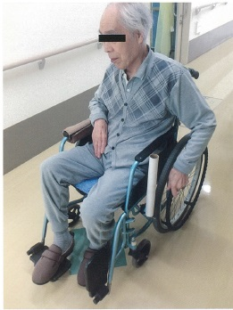
 |  | 1 | デンタルチェアを水平にしておく。
 |  | 2 | 患者の内側にデンタルチェアがくるように車椅子を寄せる。
 |  | 3 | 両手を持って立ち上がらせる。
 |  | 4 | 患者の左足を軸にしてデンタルチェアへの移乗を行う。 | 正解
歯科衛生士 | 2016 | 臨床歯科医学 |  | 2016_dh_16_pm108
 |  | 金属アレルギーのパッチテストを受ける患者への注意事項で正しいのはどれか。2つ選べ。
 |  | 1 | パッチは毎日交換する。
 |  | 2 | 運動を控えるようにする。 | 正解
 |  | 3 | 清潔に保つために毎日入浴する。
 |  | 4 | 痒みがひどくなったら検査を中止する。 | 正解
歯科衛生士 | 2016 | 歯科診療補助論 |  | 2016_dh_16_pm109
 |  | SpO2が90%以下になった場合、考えられるのはどれか。
 |  | 1 | 頻 脈
 |  | 2 | 高血圧
 |  | 3 | 過呼吸
 |  | 4 | 低酸素 | 正解
歯科衛生士 | 2016 | 歯科診療補助論 |  | 2016_dh_16_pm110
 |  | 幼児に対する胸骨圧迫で正しいのはどれか。2つ選べ。
 |  | 1 | 1分間に70回圧迫する。
 |  | 2 | 呼吸の確認は20秒間行う。
 |  | 3 | 片手で圧迫する場合がある。 | 正解
 |  | 4 | 胸の厚さの1/3まで圧迫する。 | 正解

